关系图
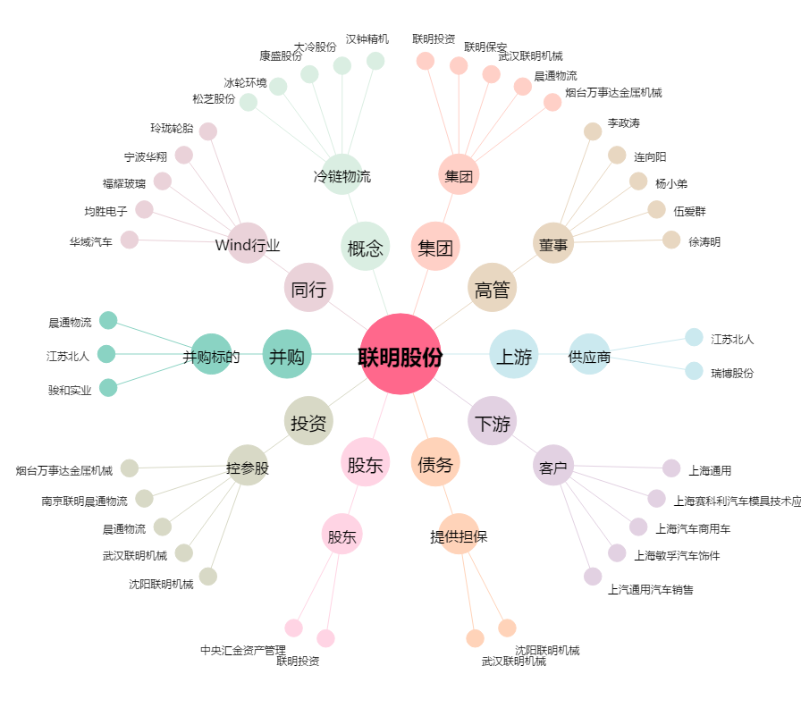
联明股份[603006.SH] - 关系概览图

